VirtueMart структура
Продукты
Категории
 | Таблицы/поля | Поле в csv |  |  | Данные
ПРОДУКТЫ
 | virtuemart_products
В будущем теоретически возможна ситуация, когда предметов можеть быть более 1. В случае полного совпадения названия.
 | virtuemart_product_id |  | virtuemart_product_id | 8 | 1 | 2
 | virtuemart_vendor_id |  | virtuemart_vendor_id | 1 | 1 | 1
 | product_parent_id |  | product_parent_id | 0 | 0 | 0
 | product_sku |  | product_sku
 | product_weight |  | product_weight | 0 | 0 | 0
 | product_weight_uom |  | product_weight_uom | KG | KG | KG
 | product_length |  | product_length | 0 | 0 | 0
 | product_width |  | product_width | 0 | 0 | 0
 | product_height |  | product_height | 0 | 0 | 0
 | product_lwh_uom |  | product_lwh_uom | M | M | M
 | product_url |  | product_url
 | product_in_stock |  | product_in_stock | 1 | 1 | 10
 | product_ordered |  | product_ordered | 0 | 0 | 0
 | low_stock_notification |  | low_stock_notification | 0 | 0 | 0
 | product_available_date | date_start | product_available_date | 28.02.2013 0:00:00 | 2013-02-12 00:00:00 | 2013-02-13 00:00:00
 | product_available_date_closed | date_stop | product_available_date_closed | 00.00.0000 0:00:00
 | product_availability |  | product_availability | 2 месяца
 | product_special |  | product_special | 0 | 0 | 0
 | auction_number | auction_number | auction_number
 | contract_number | contract_number | contract_number
 | product_sales |  | product_sales | 0 | 0 | 0
 | product_unit |  | product_unit | KG | KG | KG
 | product_packaging |  | product_packaging | 0 | 0 | 0
 | product_params |  | product_params | min_order_level=""|max_order_level=""|product_box=""| | min_order_level=""|max_order_level=""|product_box=""| | min_order_level=""|max_order_level=""|product_box=""|
 | hits |  | hits |  | NULL | NULL
 | intnotes |  | intnotes |  | Примечание о предмете, надо полагать? | Не помню ваще кто написал
 | metarobot |  | metarobot
 | metaauthor |  | metaauthor
 | layout |  | layout | 0 | 0 | 0
 | published |  | published | 1 | 1 | 1
 | created_on |  | created_on | 21.02.2013 9:11:27 | 2013-02-12 15:38:43 | 2013-02-13 17:51:46
 | created_by |  | created_by | 107 | 107 | 107
 | modified_on |  | modified_on | 21.02.2013 10:00:05 | 2013-02-13 20:50:53 | 2013-02-13 20:46:48
 | modified_by |  | modified_by | 107 | 107 | 107
 | locked_on |  | locked_on | 00.00.0000 0:00:00 | 0000-00-00 00:00:00 | 0000-00-00 00:00:00
 | locked_by |  | locked_by | 0 | 0 | 0
 | virtuemart_products_ru_ru
 | virtuemart_product_id |  | virtuemart_product_id | 8 | 1 | 2
 | product_s_desc | short_desc | product_s_desc | Средство передвижения по снегам заполярья | Ну это типо краткое, да. Щаз чото и в полное впихнём! | Картина маслом. Или пастелью?
 | product_desc | desc | product_desc | <p>Крутейший мобайл-вейцихл! Только натуральные материалы. Никакого ГМО!</p> | <p>Вот тут-то типо полное... ну и хрен с ним. Меня более беспокоит - чо там за настраиваемые поля?</p> | <p>На картине изображено многа-многа чего. Так сразу и не опишешь!</p>
 | product_name | title | product_name | Санки-салазки! | Картина Репина "Про рэп" | Последний рубеж
 | metadesc |  | metadesc
 | metakey |  | metakey
Порядковый номер
Base image URL
Title
Description
Номер договора
Номер аукциона
prise
start
stop
Base Image URL 1
Base Image URL 2
Base Image URL 3
Base Image URL 4
Base Image URL 5
Base Image URL 6
Base Image URL 7
Base Image URL 8
Base Image URL 9
 | customtitle |  | customtitle
 | slug |  | slug | санки-салазки | kartina-repina-pro-rep | poslednij-rubezh
 | lot_number |  | lot_number | 0
 | contract_number |  | contract_number
 | auction_number |  | auction_number | 0
 | auction_date_start |  | auction_date_start
 | auction_date_finish |  | auction_date_finish
 | virtuemart_product_prices
 | virtuemart_product_price_id |  | virtuemart_product_price_id | 8 | 1 | 2
 | virtuemart_product_id |  | virtuemart_product_id | 8 | 1 | 2
 | virtuemart_shoppergroup_id |  | virtuemart_shoppergroup_id | 0 | 0 | 0
 | product_price | price | product_price | 69 | 525000 | 217000
 | override |  | override | 0 | 0 | 0
 | product_override_price |  | product_override_price | 0 | 0 | 0
 | product_tax_id |  | product_tax_id | 0 | 0 | 0
 | product_discount_id |  | product_discount_id | 0 | 0 | 0
 | product_currency |  | product_currency | 131 | 131 | 131
 | product_price_publish_up | date_show | product_price_publish_up | 28.02.2013 0:00:00 | 0000-00-00 00:00:00 | 0000-00-00 00:00:00
 | product_price_publish_down | date_hide | product_price_publish_down | 30.03.2013 0:00:00 | 0000-00-00 00:00:00 | 0000-00-00 00:00:00
 | price_quantity_start |  | price_quantity_start | 0 | 0 | 0
category_delete category_description category_layout
category_name
category_path category_path_trans category_product_layout category_template
combine
created_by created_on customtitle file_description file_meta file_title file_url file_url_thumb hits limit_list_initial limit_list_max limit_list_start limit_list_step locked_by locked_on metaauthor
metadesc
metakey
metarobot
modified_by modified_on ordering
products_per_row
published
shared
skip
slug
virtuemart_category_id virtuemart_vendor_id
 | price_quantity_end |  | price_quantity_end | 0 | 0 | 0
 | created_on |  | created_on | 00.00.0000 0:00:00 | 0000-00-00 00:00:00 | 2013-02-13 17:51:46
 | created_by |  | created_by | 0 | 0 | 107
 | modified_on |  | modified_on | 21.02.2013 10:00:05 | 2013-02-13 16:33:54 | 2013-02-13 17:51:46
 | modified_by |  | modified_by | 107 | 107 | 107
 | locked_on |  | locked_on | 00.00.0000 0:00:00 | 0000-00-00 00:00:00 | 0000-00-00 00:00:00
 | locked_by |  | locked_by | 0 | 0 | 0
 | auc13_virtuemart_product_categories
 | id |  | id | 9 | 1 | 3
 | virtuemart_product_id |  | virtuemart_product_id | 8 | 1 | 2
 | virtuemart_category_id | virtuemart_category_id | virtuemart_category_id | 38 | 1 | 2
 | ordering |  | ordering | 0 | 0 | 0
 | auc13_virtuemart_medias
 | virtuemart_media_id |  | virtuemart_media_id | 23 | 1 | 2 | 3 | 4 | 5 | 6
 | virtuemart_vendor_id |  | virtuemart_vendor_id | 1 | 1 | 1 | 1 | 1 | 1 | 1
 | file_title |  | file_title | desert.jpg | 400233_302009606572052_1336194996_n.jpg | 526955_339469716159374_621611055_n.jpg | 526955_339469716159374_621611055_n.jpg_product_product | 526955_339469716159374_621611055_n.jpg_product | 400233_302009606572052_1336194996_n.jpg_product | 400233_302009606572052_1336194996_n.jpg_product_product
 | file_description |  | file_description | Цветюльник |  |  | Corazon such a heart | Пятнышко на планете Земля! Мля-мля-мля! | Розовые мослы | шерстяной столб
 | file_meta |  | file_meta |  |  |  | Руки,тулова, сердца! | ледяной космос, в натуре! | хочешь холодца? | да и альт такой же. А чо?
 | file_mimetype |  | file_mimetype | image/jpeg | image/jpeg | image/jpeg | image/jpeg | image/png | image/jpeg | image/jpeg
 | file_type |  | file_type | product | product | product | product | product | product | product
 | file_url | Base Image URL n | file_url | images/stories/virtuemart/product/desert.jpg | images/stories/virtuemart/product/400233_302009606572052_1336194996_n.jpg | images/stories/virtuemart/product/526955_339469716159374_621611055_n.jpg | images/stories/virtuemart/product/corazon.jpg | images/stories/virtuemart/product/earth_spot.png | images/stories/virtuemart/product/limbs.jpg | images/stories/virtuemart/product/pillar.jpg
 | file_url_thumb |  | file_url_thumb | images/stories/virtuemart/product/resized/desert_226x226.jpg | images/stories/virtuemart/product/resized/400233_302009606572052_1336194996_n_90x90.jpg | images/stories/virtuemart/product/resized/526955_339469716159374_621611055_n_90x90.jpg | images/stories/virtuemart/product/resized/corazon_90x90.jpg | images/stories/virtuemart/product/resized/earth_spot_90x90.png | images/stories/virtuemart/product/resized/limbs_90x90.jpg | images/stories/virtuemart/product/resized/pillar_90x90.jpg
 | file_is_product_image |  | file_is_product_image | 0 | 0 | 0 | 0 | 0 | 0 | 0
 | file_is_downloadable |  | file_is_downloadable | 0 | 0 | 0 | 0 | 0 | 0 | 0
 | file_is_forSale |  | file_is_forSale | 0 | 0 | 0 | 0 | 0 | 0 | 0
 | file_params |  | file_params
 | shared |  | shared | 0 | 0 | 0 | 0 | 0 | 0 | 0
 | published |  | published | 1 | 1 | 1 | 1 | 1 | 1 | 1
 | created_on |  | created_on | 21.02.2013 10:00:05 | 2013-02-13 16:33:54 | 2013-02-13 20:31:04 | 0000-00-00 00:00:00 | 0000-00-00 00:00:00 | 0000-00-00 00:00:00 | 0000-00-00 00:00:00
 | created_by |  | created_by | 107 | 107 | 107 | 0 | 0 | 0 | 0
 | modified_on |  | modified_on | 21.02.2013 10:00:05 | 2013-02-13 16:33:54 | 2013-02-13 20:31:04 | 2013-02-13 20:45:44 | 2013-02-13 20:46:48 | 2013-02-13 20:49:21 | 2013-02-13 20:50:53
 | modified_by |  | modified_by | 107 | 107 | 107 | 107 | 107 | 107 | 107
 | locked_on |  | locked_on | 00.00.0000 0:00:00 | 0000-00-00 00:00:00 | 0000-00-00 00:00:00 | 0000-00-00 00:00:00 | 0000-00-00 00:00:00 | 0000-00-00 00:00:00 | 0000-00-00 00:00:00
 | locked_by |  | locked_by | 0 | 0 | 0 | 0 | 0 | 0 | 0
 | auc13_virtuemart_product_medias
 | id |  | id | 23 | 1 | 2 | 3 | 4 | 5 | 6 | 7 | 8 | 9 | 10 | 11 | 12 | 13 | 14 | 15 | 16 | 17 | 18 | 19 | 20
 | virtuemart_product_id |  | virtuemart_product_id | 8 | 1 | 2 | 2 | 2 | 1 | 1 | 3 | 3 | 3 | 4 | 4 | 4 | 4 | 5 | 5 | 5 | 5 | 6 | 6 | 6
 | virtuemart_media_id |  | virtuemart_media_id | 23 | 1 | 2 | 3 | 4 | 5 | 6 | 7 | 8 | 9 | 10 | 11 | 12 | 13 | 14 | 15 | 16 | 17 | 18 | 19 | 20
 | ordering |  | ordering | 2 | 1 | 1 | 2 | 3 | 2 | 3 | 1 | 2 | 3 | 1 | 2 | 3 | 4 | 1 | 2 | 3 | 4 | 2 | 3 | 1
 | auc13_virtuemart_product_customfields
 | virtuemart_customfield_id |  |  |  | 2 | 3 | 4 | 5 | 6 | 7 | 8 | 9 | 10 | 11 | 12 | 13 | 14 | 15
 | virtuemart_product_id |  |  |  | 1 | 1 | 1 | 1 | 1 | 1 | 1 | 1 | 2 | 2 | 2 | 2 | 2 | 2
 | virtuemart_custom_id |  |  |  | 4 | 5 | 6 | 7 | 8 | 9 | 10 | 11 | 5 | 6 | 7 | 8 | 9 | 10
 | custom_value |  |  |  | image is here | Title such a title! | А тутта типо описания чото | а куда ж без номера-то | это тожа надоть | стопицот мильонов | 10.04.2013 | 12.04.2013 | Титл должен быть! | А тутта опишем его по самые гланды-то! | 1 | nt 800-66 | 250000
 | custom_price |  |  |  | NULL | NULL | NULL | NULL | NULL | NULL | NULL | NULL | NULL | NULL | NULL | NULL | NULL | NULL
 | custom_param
 | published |  |  |  | 0 | 0 | 0 | 0 | 0 | 0 | 0 | 0 | 0 | 0 | 0 | 0 | 0 | 0
 | created_on |  |  |  | 0000-00-00 00:00:00 | 0000-00-00 00:00:00 | 0000-00-00 00:00:00 | 0000-00-00 00:00:00 | 0000-00-00 00:00:00 | 0000-00-00 00:00:00 | 0000-00-00 00:00:00 | 0000-00-00 00:00:00 | 0000-00-00 00:00:00 | 0000-00-00 00:00:00 | 0000-00-00 00:00:00 | 0000-00-00 00:00:00 | 0000-00-00 00:00:00 | 0000-00-00 00:00:00
 | created_by |  |  |  | 0 | 0 | 0 | 0 | 0 | 0 | 0 | 0 | 0 | 0 | 0 | 0 | 0 | 0
 | modified_on |  |  |  | 2013-02-13 20:50:53 | 2013-02-13 20:50:53 | 2013-02-13 20:50:53 | 2013-02-13 20:50:53 | 2013-02-13 20:50:53 | 2013-02-13 20:50:53 | 2013-02-13 20:50:53 | 2013-02-13 20:50:53 | 2013-02-13 20:46:48 | 2013-02-13 20:46:48 | 2013-02-13 20:46:48 | 2013-02-13 20:46:48 | 2013-02-13 20:46:48 | 2013-02-13 20:46:48
 | modified_by |  |  |  | 107 | 107 | 107 | 107 | 107 | 107 | 107 | 107 | 107 | 107 | 107 | 107 | 107 | 107
 | locked_on |  |  |  | 0000-00-00 00:00:00 | 0000-00-00 00:00:00 | 0000-00-00 00:00:00 | 0000-00-00 00:00:00 | 0000-00-00 00:00:00 | 0000-00-00 00:00:00 | 0000-00-00 00:00:00 | 0000-00-00 00:00:00 | 0000-00-00 00:00:00 | 0000-00-00 00:00:00 | 0000-00-00 00:00:00 | 0000-00-00 00:00:00 | 0000-00-00 00:00:00 | 0000-00-00 00:00:00
 | locked_by |  |  |  | 0 | 0 | 0 | 0 | 0 | 0 | 0 | 0 | 0 | 0 | 0 | 0 | 0 | 0
 | ordering |  |  |  | 0 | 1 | 2 | 3 | 4 | 5 | 6 | 7 | 0 | 1 | 2 | 3 | 4 | 5

КАТЕГОРИИ
 | auc13_virtuemart_category_categories
 | id |  |  |  | 1 | 2 | 3 | 4 | 5 | 6 | 7 | 8 | 9 | 10 | 11 | 12 | 13 | 14 | 15 | 16 | 17 | 18 | 19 | 20 | 21 | 22 | 23 | 24 | 25 | 26 | 27 | 28 | 29 | 30 | 31 | 32 | 33 | 34 | 35 | 36 | 37 | 38 | 39 | 40 | 41 | 42 | 43 | 44 | 45 | 46 | 47
 | category_parent_id |  |  |  | 23 | 23 | 23 | 23 | 23 | 23 | 23 | 23 | 23 | 23 | 23 | 23 | 23 | 23 | 23 | 23 | 23 | 23 | 23 | 23 | 0 | 0 | 0 | 22 | 22 | 22 | 22 | 22 | 22 | 22 | 21 | 21 | 21 | 21 | 21 | 21 | 21 | 21 | 21 | 21 | 21 | 21 | 21 | 21 | 21 | 21 | 21
При удалении категории запись из таблицы НЕ удаляется!
 | category_child_id |  |  |  | 1 | 2 | 3 | 4 | 5 | 6 | 7 | 8 | 9 | 10 | 11 | 12 | 13 | 14 | 15 | 16 | 17 | 18 | 19 | 20 | 21 | 22 | 23 | 24 | 25 | 26 | 27 | 28 | 29 | 30 | 31 | 32 | 33 | 34 | 35 | 36 | 37 | 38 | 39 | 40 | 41 | 42 | 43 | 44 | 45 | 46 | 47
 | ordering |  |  |  | 1 | 2 | 3 | 4 | 5 | 6 | 7 | 8 | 9 | 10 | 11 | 12 | 13 | 14 | 15 | 14 | 17 | 18 | 19 | 20 | 1 | 2 | 3 | 2 | 3 | 3 | 3 | 3 | 3 | 3 | 3 | 3 | 3 | 3 | 3 | 3 | 3 | 3 | 3 | 3 | 3 | 3 | 3 | 3 | 3 | 3 | 3
 | auc13_virtuemart_categories
 | virtuemart_category_id |  |  |  | 1 | 2 | 3 | 4 | 5 | 6 | 7 | 8 | 9 | 10 | 11 | 12 | 13 | 14 | 15 | 16 | 17 | 18 | 19 | 20 | 21 | 22 | 23 | 24 | 25 | 26 | 27 | 28 | 29 | 30 | 31 | 32 | 33 | 34 | 35 | 36 | 37 | 38 | 39 | 40 | 42 | 43 | 44 | 45 | 46 | 47
 | virtuemart_vendor_id |  |  |  | 1 | 1 | 1 | 1 | 1 | 1 | 1 | 1 | 1 | 1 | 1 | 1 | 1 | 1 | 1 | 1 | 1 | 1 | 1 | 1 | 1 | 1 | 1 | 1 | 1 | 1 | 1 | 1 | 1 | 1 | 1 | 1 | 1 | 1 | 1 | 1 | 1 | 1 | 1 | 1 | 1 | 1 | 1 | 1 | 1 | 1
 | category_template |  |  |  | 0 | 0 | 0 | 0 | 0 | 0 | 0 | 0 | 0 | 0 | 0 | 0 | 0 | 0 | 0 | 0 | 0 | 0 | 0 | 0 | 0 | 0 | 0 | 0 | 0 | 0 | 0 | 0 | 0 | 0 | 0 | 0 | 0 | 0 | 0 | 0 | 0 | 0 | 0 | 0 | 0 | 0 | 0 | 0 | 0 | 0
При удалении категории запись из таблицы удаляется.
Т.о., в табл. auc13_virtuemart_category_categories остаётся запись-сирота
 | category_layout |  |  |  | 0 | 0 | 0 | 0 | 0 | 0 | 0 | 0 | 0 | 0 | 0 | 0 | 0 | 0 | 0 | 0 | 0 | 0 | 0 | 0 | 0 | 0 | 0 | 0 | 0 | 0 | 0 | 0 | 0 | 0 | 0 | 0 | 0 | 0 | 0 | 0 | 0 | 0 | 0 | 0 | 0 | 0 | 0 | 0 | 0 | 0
 | category_product_layout |  |  |  | 0 | 0 | 0 | 0 | 0 | 0 | 0 | 0 | 0 | 0 | 0 | 0 | 0 | 0 | 0 | 0 | 0 | 0 | 0 | 0 | 0 | 0 | 0 | 0 | 0 | 0 | 0 | 0 | 0 | 0 | 0 | 0 | 0 | 0 | 0 | 0 | 0 | 0 | 0 | 0 | 0 | 0 | 0 | 0 | 0 | 0
 | products_per_row |  |  |  | 0 | 0 | 0 | 0 | 0 | 0 | 0 | 0 | 0 | 0 | 0 | 0 | 0 | 0 | 0 | 0 | 0 | 0 | 0 | 0 | 0 | 0 | 0 | 0 | 0 | 0 | 0 | 0 | 0 | 0 | 0 | 0 | 0 | 0 | 0 | 0 | 0 | 0 | 0 | 0 | 0 | 0 | 0 | 0 | 0 | 0
 | limit_list_start |  |  |  | 0 | 0 | 0 | 0 | 0 | 0 | 0 | 0 | 0 | 0 | 0 | 0 | 0 | 0 | 0 | 0 | 0 | 0 | 0 | 0 | 0 | 0 | 0 | 0 | 0 | 0 | 0 | 0 | 0 | 0 | 0 | 0 | 0 | 0 | 0 | 0 | 0 | 0 | 0 | 0 | 0 | 0 | 0 | 0 | 0 | 0
 | limit_list_step |  |  |  | 10 | 10 | 10 | 10 | 10 | 10 | 10 | 10 | 10 | 10 | 10 | 10 | 10 | 10 | 10 | 10 | 10 | 10 | 10 | 10 | 10 | 10 | 10 | 10 | 10 | 10 | 10 | 10 | 10 | 10 | 10 | 10 | 10 | 10 | 10 | 10 | 10 | 10 | 10 | 10 | 10 | 10 | 10 | 10 | 10 | 10
 | limit_list_max |  |  |  | 0 | 0 | 0 | 0 | 0 | 0 | 0 | 0 | 0 | 0 | 0 | 0 | 0 | 0 | 0 | 0 | 0 | 0 | 0 | 0 | 0 | 0 | 0 | 0 | 0 | 0 | 0 | 0 | 0 | 0 | 0 | 0 | 0 | 0 | 0 | 0 | 0 | 0 | 0 | 0 | 0 | 0 | 0 | 0 | 0 | 0
 | limit_list_initial |  |  |  | 10 | 10 | 10 | 10 | 10 | 10 | 10 | 10 | 10 | 10 | 10 | 10 | 10 | 10 | 10 | 10 | 10 | 10 | 10 | 10 | 10 | 10 | 10 | 10 | 10 | 10 | 10 | 10 | 10 | 10 | 10 | 10 | 10 | 10 | 10 | 10 | 10 | 10 | 10 | 10 | 10 | 10 | 10 | 10 | 10 | 10
 | hits |  |  |  | 0 | 0 | 0 | 0 | 0 | 0 | 0 | 0 | 0 | 0 | 0 | 0 | 0 | 0 | 0 | 0 | 0 | 0 | 0 | 0 | 0 | 0 | 0 | 0 | 0 | 0 | 0 | 0 | 0 | 0 | 0 | 0 | 0 | 0 | 0 | 0 | 0 | 0 | 0 | 0 | 0 | 0 | 0 | 0 | 0 | 0
 | metarobot
 | metaauthor
 | ordering |  |  |  | 1 | 2 | 3 | 4 | 5 | 6 | 7 | 8 | 9 | 10 | 11 | 12 | 13 | 14 | 16 | 15 | 17 | 18 | 19 | 20 | 1 | 2 | 3 | 1 | 2 | 3 | 4 | 5 | 6 | 7 | 1 | 2 | 3 | 4 | 5 | 6 | 7 | 8 | 9 | 10 | 11 | 12 | 13 | 14 | 15 | 16
 | shared |  |  |  | 0 | 0 | 0 | 0 | 0 | 0 | 0 | 0 | 0 | 0 | 0 | 0 | 0 | 0 | 0 | 0 | 0 | 0 | 0 | 0 | 0 | 0 | 0 | 0 | 0 | 0 | 0 | 0 | 0 | 0 | 0 | 0 | 0 | 0 | 0 | 0 | 0 | 0 | 0 | 0 | 0 | 0 | 0 | 0 | 0 | 0
 | published |  |  |  | 1 | 1 | 1 | 1 | 1 | 1 | 1 | 1 | 1 | 1 | 1 | 1 | 1 | 1 | 1 | 1 | 1 | 1 | 1 | 1 | 1 | 1 | 1 | 1 | 1 | 1 | 1 | 1 | 1 | 1 | 1 | 1 | 1 | 1 | 1 | 1 | 1 | 1 | 1 | 1 | 1 | 1 | 1 | 1 | 1 | 1
 | created_on |  |  |  | 0000-00-00 00:00:00 | 0000-00-00 00:00:00 | 0000-00-00 00:00:00 | 0000-00-00 00:00:00 | 0000-00-00 00:00:00 | 0000-00-00 00:00:00 | 0000-00-00 00:00:00 | 0000-00-00 00:00:00 | 0000-00-00 00:00:00 | 0000-00-00 00:00:00 | 0000-00-00 00:00:00 | 0000-00-00 00:00:00 | 0000-00-00 00:00:00 | 0000-00-00 00:00:00 | 0000-00-00 00:00:00 | 0000-00-00 00:00:00 | 0000-00-00 00:00:00 | 0000-00-00 00:00:00 | 0000-00-00 00:00:00 | 0000-00-00 00:00:00 | 0000-00-00 00:00:00 | 0000-00-00 00:00:00 | 0000-00-00 00:00:00 | 0000-00-00 00:00:00 | 2013-02-12 08:46:42 | 2013-02-12 08:47:20 | 2013-02-12 08:47:42 | 2013-02-12 08:48:07 | 2013-02-12 08:48:30 | 2013-02-12 08:49:01 | 2013-02-12 08:49:38 | 2013-02-12 08:49:59 | 2013-02-12 08:50:22 | 2013-02-12 08:50:47 | 2013-02-12 08:51:14 | 2013-02-12 08:51:36 | 2013-02-12 08:52:04 | 2013-02-12 08:52:29 | 2013-02-12 08:52:52 | 2013-02-12 08:53:14 | 2013-02-12 08:54:01 | 2013-02-12 08:54:22 | 0000-00-00 00:00:00 | 2013-02-12 08:56:07 | 2013-02-12 08:56:29 | 2013-02-12 08:56:53
 | created_by |  |  |  | 0 | 0 | 0 | 0 | 0 | 0 | 0 | 0 | 0 | 0 | 0 | 0 | 0 | 0 | 0 | 0 | 0 | 0 | 0 | 0 | 0 | 0 | 0 | 0 | 107 | 107 | 107 | 107 | 107 | 107 | 107 | 107 | 107 | 107 | 107 | 107 | 107 | 107 | 107 | 107 | 107 | 107 | 0 | 107 | 107 | 107
 | modified_on |  |  |  | 2013-02-11 18:50:01 | 2013-02-11 18:50:55 | 2013-02-11 18:51:13 | 2013-02-11 18:51:35 | 2013-02-11 18:52:07 | 2013-02-11 18:52:30 | 2013-02-11 18:52:45 | 2013-02-11 18:53:00 | 2013-02-11 18:54:07 | 2013-02-11 18:54:21 | 2013-02-11 18:54:34 | 2013-02-11 18:54:49 | 2013-02-11 18:55:03 | 2013-02-11 18:55:20 | 2013-02-11 18:55:39 | 2013-02-11 18:57:21 | 2013-02-11 18:56:35 | 2013-02-11 18:56:48 | 2013-02-11 18:57:03 | 2013-02-11 18:57:42 | 2013-02-12 11:00:45 | 2013-02-12 11:01:02 | 2013-02-12 11:01:22 | 2013-02-12 08:46:10 | 2013-02-12 08:46:42 | 2013-02-12 08:47:20 | 2013-02-12 08:47:42 | 2013-02-12 08:48:07 | 2013-02-12 08:48:30 | 2013-02-12 08:49:01 | 2013-02-12 08:49:38 | 2013-02-12 08:49:59 | 2013-02-12 08:50:22 | 2013-02-12 08:50:47 | 2013-02-12 08:51:14 | 2013-02-12 08:51:36 | 2013-02-12 08:52:04 | 2013-02-12 08:52:29 | 2013-02-12 08:52:52 | 2013-02-12 08:53:14 | 2013-02-12 08:54:01 | 2013-02-12 08:54:22 | 2013-02-12 08:55:15 | 2013-02-12 08:56:07 | 2013-02-12 08:56:29 | 2013-02-12 08:56:53
 | modified_by |  |  |  | 107 | 107 | 107 | 107 | 107 | 107 | 107 | 107 | 107 | 107 | 107 | 107 | 107 | 107 | 107 | 107 | 107 | 107 | 107 | 107 | 107 | 107 | 107 | 107 | 107 | 107 | 107 | 107 | 107 | 107 | 107 | 107 | 107 | 107 | 107 | 107 | 107 | 107 | 107 | 107 | 107 | 107 | 107 | 107 | 107 | 107
 | locked_on |  |  |  | 0000-00-00 00:00:00 | 0000-00-00 00:00:00 | 0000-00-00 00:00:00 | 0000-00-00 00:00:00 | 0000-00-00 00:00:00 | 0000-00-00 00:00:00 | 0000-00-00 00:00:00 | 0000-00-00 00:00:00 | 0000-00-00 00:00:00 | 0000-00-00 00:00:00 | 0000-00-00 00:00:00 | 0000-00-00 00:00:00 | 0000-00-00 00:00:00 | 0000-00-00 00:00:00 | 0000-00-00 00:00:00 | 0000-00-00 00:00:00 | 0000-00-00 00:00:00 | 0000-00-00 00:00:00 | 0000-00-00 00:00:00 | 0000-00-00 00:00:00 | 0000-00-00 00:00:00 | 0000-00-00 00:00:00 | 0000-00-00 00:00:00 | 0000-00-00 00:00:00 | 0000-00-00 00:00:00 | 0000-00-00 00:00:00 | 0000-00-00 00:00:00 | 0000-00-00 00:00:00 | 0000-00-00 00:00:00 | 0000-00-00 00:00:00 | 0000-00-00 00:00:00 | 0000-00-00 00:00:00 | 0000-00-00 00:00:00 | 0000-00-00 00:00:00 | 0000-00-00 00:00:00 | 0000-00-00 00:00:00 | 0000-00-00 00:00:00 | 0000-00-00 00:00:00 | 0000-00-00 00:00:00 | 0000-00-00 00:00:00 | 0000-00-00 00:00:00 | 0000-00-00 00:00:00 | 0000-00-00 00:00:00 | 0000-00-00 00:00:00 | 0000-00-00 00:00:00 | 0000-00-00 00:00:00
 | locked_by |  |  |  | 0 | 0 | 0 | 0 | 0 | 0 | 0 | 0 | 0 | 0 | 0 | 0 | 0 | 0 | 0 | 0 | 0 | 0 | 0 | 0 | 0 | 0 | 0 | 0 | 0 | 0 | 0 | 0 | 0 | 0 | 0 | 0 | 0 | 0 | 0 | 0 | 0 | 0 | 0 | 0 | 0 | 0 | 0 | 0 | 0 | 0
 | auc13_virtuemart_categories_ru_ru
 | virtuemart_category_id |  |  |  | 1 | 2 | 3 | 4 | 5 | 6 | 7 | 8 | 9 | 10 | 11 | 12 | 13 | 14 | 15 | 16 | 17 | 18 | 19 | 20 | 21 | 22 | 23 | 24 | 25 | 26 | 27 | 28 | 29 | 30 | 31 | 32 | 33 | 34 | 35 | 36 | 37 | 38 | 39 | 40 | 42 | 43 | 44 | 45 | 46 | 47
 | category_name |  |  |  | Русская живопись | Западноевропейская живопись | Советская живопись | Миниатюры | Иконы | Фарфор, керамика | Фарфор, керамика после 1917 г. | Стекло, хрусталь | Художественная бронза, чугун, шпиатр и пр. | Часы | Предметы интерьера | Серебро | Ювелирные изделия | Восточное искусство | Мебель | Карты, гравюры, литографии | Книги, разное | Марки, открытки | Ткани, прочее... | Разное | Онлайн торги | Очные торги | Магазин | Живопись, графика | Иконы | Декоративно-прикладное искусство | Ювелирные изделия | Предметы интерьера | Мебель | Предметы коллекционирования | Русская живопись | Советская живопись | Миниатюры | Иконы | Стекло, хрусталь | Фарфор, керамика после 1917 г. | Художественная бронза, чугун, шпиатр и пр. | Разное | Предметы интерьера | Серебро | Ювелирные изделия | Восточное искусство | Карты, гравюры, литографии | Книги, разное | Марки, открытки | Ткани, прочее...
 | category_description
 | metadesc
 | metakey
 | customtitle
 | slug |  |  |  | russkaya-zhivopis | zapadnoevropejskaya-zhivopis | sovetskaya-zhivopis | miniatyury | ikony | farfor-keramika | farfor-keramika-posle-1917-g | steklo-khrustal | khudozhestvennaya-bronza-chugun-shpiatr-i-pr | chasy | predmety-interera | serebro | yuvelirnye-izdeliya | vostochnoe-iskusstvo | mebel | karty-gravyury | knigi-raznoe | marki-otkrytki | tkani-prochee | raznoe | onlajn-torgi | ochnye-torgi | magazin | zhivopis-grafika | ikony2013-02-12-08-46-42_ | dekorativno-prikladnoe-iskusstvo | yuvelirnye-izdeliya2013-02-12-08-47-42_ | predmety-interera2013-02-12-08-48-07_ | mebel2013-02-12-08-48-30_ | predmety-kollektsionirovaniya | russkaya-zhivopis2013-02-12-08-49-38_ | sovetskaya-zhivopis2013-02-12-08-49-59_ | miniatyury2013-02-12-08-50-22_ | ikony2013-02-12-08-50-47_ | steklo-khrustal2013-02-12-08-51-14_ | farfor-keramika-posle-1917-g2013-02-12-08-51-36_ | khudozhestvennaya-bronza-chugun-shpiatr-i-pr2013-02-12-08-52-04_ | raznoe2013-02-12-08-52-29_ | predmety-interera2013-02-12-08-52-52_ | serebro2013-02-12-08-53-14_ | yuvelirnye-izdeliya2013-02-12-08-54-01_ | vostochnoe-iskusstvo2013-02-12-08-54-22_ | karty-gravyury2013-02-12-08-54-54 | knigi-raznoe2013-02-12-08-56-07_ | marki-otkrytki2013-02-12-08-56-29_ | tkani-prochee2013-02-12-08-56-53_

Роутинг
VirtuemartViewCategory:display()
 | $products = $productModel->getProductsInCategory($categoryId);
 |  | VirtueMartModelProduct::getProductsInCategory ($categoryId);
 |  |  | $ids = $this->sortSearchListQuery (TRUE, $categoryId);
 |  |  | $this->products = $this->getProducts ($ids);
 |  |  |  | Получить ЧПУ продукта:
 |  |  |  | /components/com_virtuemart/models/product.php
 |  |  |  | $child->link = JRoute::_ ('index.php?option=com_virtuemart&view=productdetails&virtuemart_product_id=' . $virtuemart_product_id . '&virtuemart_category_id=' . $child->virtuemart_category_id, false, false, true);
 |  |  |  |  | JRoute::
 |  |  |  |  | /libraries/joomla/methods.php
 |  |  |  |  | function _($url, $xhtml = true, $ssl = null, $show = false)
 |  |  |  |  | 1. Получить роутер:
 |  |  |  |  |  | $router = $app->getRouter(null,array(),$show);
 |  |  |  |  |  |  | JSite::
 |  |  |  |  |  |  | /includes/application.php
 |  |  |  |  |  |  | function getRouter($name = null, array $options = array(),$show=false)
 |  |  |  |  |  |  | Получить роутер:
 |  |  |  |  |  |  |  | $router = parent::getRouter('site', $options, 'show');
 |  |  |  |  |  |  |  |  | JApplication::
 |  |  |  |  |  |  |  |  | /libraries/joomla/application/application.php
 |  |  |  |  |  |  |  |  | function getRouter($name = null, array $options = array(),$show=false)
 |  |  |  |  |  |  |  |  | return JRouterSite
object(JRouterSite)[146]
protected 'mode' => null
protected '_mode' => string '1' (length=1)
protected 'vars' =>
array
empty
protected '_vars' =>
array
'option' => string 'com_virtuemart' (length=14)
'view' => string 'category' (length=8)
'layout' => string 'shop' (length=4)
'virtuemart_category_id' => string '0' (length=1)
'Itemid' => int 115
 |  |  |  |  | 2. Получить uri:
 |  |  |  |  |  | $uri = $router->build($url,$show);
 |  |  |  |  |  |  | JRouterSite::
 |  |  |  |  |  |  | /includes/router.php
 |  |  |  |  |  |  | function build($url,$show=false)
 |  |  |  |  |  |  | Получить uri:
 |  |  |  |  |  |  |  | $uri = parent::build($url,$show);
 |  |  |  |  |  |  |  |  | JRouter::
 |  |  |  |  |  |  |  |  | /libraries/joomla/application/router.php
 |  |  |  |  |  |  |  |  | function build($url,$show=false)
 |  |  |  |  |  |  |  |  | Модифицировать uri:
 |  |  |  |  |  |  |  |  |  | $this->_buildSefRoute($uri)
 |  |  |  |  |  |  |  |  |  |  | JRouterSite::
 |  |  |  |  |  |  |  |  |  |  | /includes/router.php
 |  |  |  |  |  |  |  |  |  |  | function _buildSefRoute(&$uri,$show=false)
 |  |  |  |  |  |  |  |  |  |  | …
 |  |  |  |  |  |  |  |  |  |  | Получить объект: данные продукта:
 |  |  |  |  |  |  |  |  |  |  |  | Получить id дочерней категории как $query['Itemid']
 |  |  |  |  |  |  |  |  |  |  |  | $parts = $function($query); // передаётся/возвращается по ссылке
 |  |  |  |  |  |  |  |  |  |  |  | $query['Itemid']
 |  |  |  |  |  |  |  |  |  |  |  | $query['option']
 |  |  |  |  |  |  |  |  |  |  |  |  | [функция]
 |  |  |  |  |  |  |  |  |  |  |  |  | /components/com_virtuemart/router.php
 |  |  |  |  |  |  |  |  |  |  |  |  | function virtuemartBuildRoute(&$query,$show=false)
 |  |  |  |  |  |  |  |  |  |  |  |  | case $view=='category'
 |  |  |  |  |  |  |  |  |  |  |  |  |  | $query['Itemid'] = $jmenu['virtuemart_category_id'][$query['virtuemart_category_id']];
В действительности нам нужен id меню Родительской Top-category для извлечения её ЧПУ-алиаса.
 |  |  |  |  |  |  |  |  |  |  |  |  | case $view=='productdetails'
Пропускаем присваивание, если текущий layout относится к разделам аукциона
 |  |  |  |  |  |  |  |  |  |  |  |  | Получить Itemid, ЧПУ-alias
 |  |  |  |  |  |  |  |  |  |  |  |  |  |  | $segments[] = $categoryRoute->route;
 |  |  |  |  |  |  |  |  |  |  |  |  |  |  | $query['Itemid'] = $categoryRoute->itemId;
 |  |  |  |  |  |  |  |  |  |  |  |  |  |  | $categoryRoute = $helper->getCategoryRoute($query['virtuemart_category_id'])
 |  |  |  |  |  |  |  |  |  |  |  |  |  |  |  | function getCategoryRoute($virtuemart_category_id)
vmrouterHelper::getInstance

 |  |  |  |  |  |  |  |  |  |  |  | $item = $menu->getItem($query['Itemid'],'JRouterSite::_buildSefRoute')
 |  |  |  |  |  |  |  |  |  |  |  |  | JMenuSite::JMenu::
 |  |  |  |  |  |  |  |  |  |  |  |  | /libraries/joomla/application/menu.php
 |  |  |  |  |  |  |  |  |  |  |  |  | function getItem($id,$show=false)

Сравнение данных
Name | Data_length | Data_length | Data_length | Create_time | Create_time | Create_time | Update_time | Разница | Update_time
auc13_virtuemart_adminmenuentries | 40572 | 40572 | 40572 | 01.02.2013 12:50:40 | 01.02.2013 12:50:40 | 01.02.2013 12:50:40 | 01.02.2013 13:14:10 |  | 01.02.2013 13:14:10
auc13_virtuemart_calc_categories | 0 | 0 | 0 | 01.02.2013 12:50:40 | 01.02.2013 12:50:40 | 01.02.2013 12:50:40 | 01.02.2013 12:50:40 |  | 01.02.2013 12:50:40
auc13_virtuemart_calc_countries | 0 | 0 | 0 | 01.02.2013 12:50:41 | 01.02.2013 12:50:41 | 01.02.2013 12:50:41 | 01.02.2013 12:50:41 |  | 01.02.2013 12:50:41
auc13_virtuemart_calc_shoppergroups | 0 | 0 | 0 | 01.02.2013 12:50:40 | 01.02.2013 12:50:40 | 01.02.2013 12:50:40 | 01.02.2013 12:50:40 |  | 01.02.2013 12:50:40
auc13_virtuemart_calc_states | 0 | 0 | 0 | 01.02.2013 12:50:41 | 01.02.2013 12:50:41 | 01.02.2013 12:50:41 | 01.02.2013 12:50:41 |  | 01.02.2013 12:50:41
auc13_virtuemart_calcs | 0 | 0 | 0 | 01.02.2013 12:50:40 | 01.02.2013 12:50:40 | 01.02.2013 12:50:40 | 01.02.2013 12:50:40 |  | 01.02.2013 12:50:40
auc13_virtuemart_categories | 53627 | 53627 | 53627 | 01.02.2013 12:50:41 | 01.02.2013 12:50:41 | 01.02.2013 12:50:41 | 21.02.2013 2:26:39 |  | 21.02.2013 2:26:39
auc13_virtuemart_categories_ru_ru | 3284 | 3284 | 3284 | 19.02.2013 22:24:52 | 19.02.2013 22:24:52 | 19.02.2013 22:24:52 | 19.02.2013 22:58:36 |  | 19.02.2013 22:58:36
auc13_virtuemart_category_categories | 867 | 867 | 867 | 01.02.2013 12:50:41 | 01.02.2013 12:50:41 | 01.02.2013 12:50:41 | 20.02.2013 19:34:38 |  | 20.02.2013 19:34:38
...
auc13_virtuemart_userfield_values | 29982 | 29982 | 29982 | 01.02.2013 12:50:44 | 01.02.2013 12:50:44 | 01.02.2013 12:50:44 | 01.02.2013 13:14:10 |  | 01.02.2013 13:14:10
auc13_virtuemart_userfields | 2388 | 2388 | 2388 | 01.02.2013 12:50:44 | 01.02.2013 12:50:44 | 01.02.2013 12:50:44 | 01.02.2013 13:14:10 |  | 01.02.2013 13:14:10
auc13_virtuemart_userinfos | 0 | 0 | 0 | 01.02.2013 12:50:44 | 01.02.2013 12:50:44 | 01.02.2013 12:50:44 | 01.02.2013 12:50:44 |  | 01.02.2013 12:50:44
auc13_virtuemart_vendor_medias | 0 | 0 | 0 | 01.02.2013 12:50:44 | 01.02.2013 12:50:44 | 01.02.2013 12:50:44 | 01.02.2013 12:50:44 |  | 01.02.2013 12:50:44
auc13_virtuemart_vendors | 160 | 160 | 160 | 01.02.2013 12:50:44 | 01.02.2013 12:50:44 | 01.02.2013 12:50:44 | 01.02.2013 16:37:15 |  | 01.02.2013 16:37:15
auc13_virtuemart_vendors_ru_ru | 5984 | 5984 | 5984 | 19.02.2013 22:24:52 | 19.02.2013 22:24:52 | 19.02.2013 22:24:52 | 19.02.2013 22:24:52 |  | 19.02.2013 22:24:52
auc13_virtuemart_vmuser_shoppergroups | 11 | 11 | 11 | 01.02.2013 12:50:44 | 01.02.2013 12:50:44 | 01.02.2013 12:50:44 | 01.02.2013 16:15:17 |  | 01.02.2013 16:15:17
auc13_virtuemart_vmusers | 267 | 267 | 267 | 01.02.2013 12:50:44 | 01.02.2013 12:50:44 | 01.02.2013 12:50:44 | 01.02.2013 16:46:02 |  | 01.02.2013 16:46:02
auc13_virtuemart_waitingusers | 0 | 0 | 0 | 01.02.2013 12:50:44 | 01.02.2013 12:50:44 | 01.02.2013 12:50:44 | 01.02.2013 12:50:44 |  | 01.02.2013 12:50:44
auc13_virtuemart_worldzones | 0 | 0 | 0 | 01.02.2013 12:50:44 | 01.02.2013 12:50:44 | 01.02.2013 12:50:44 | 01.02.2013 12:50:44 |  | 01.02.2013 12:50:44
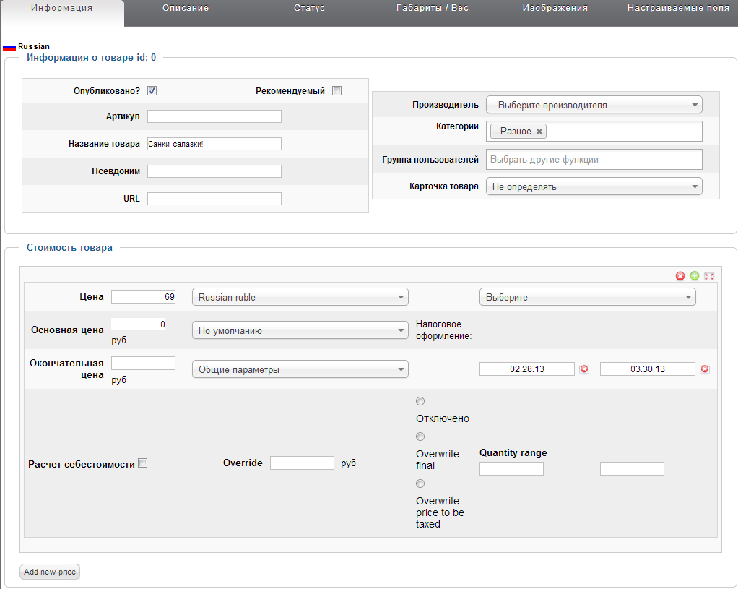

virtuemart_products_ru_ru.product_s_desc

auc13_virtuemart_categories_ru_ru.category_name

virtuemart_products_ru_ru.product_name

virtuemart_products_ru_ru.slug

virtuemart_product_prices.product_price

virtuemart_products_ru_ru.product_desc
virtuemart_prodct_prices. .product_price_publish_up .product_price_publish_down

auc13_virtuemart_products.product_in_stock

auc13_virtuemart_products.product_available_date

auc13_virtuemart_products.product_availability
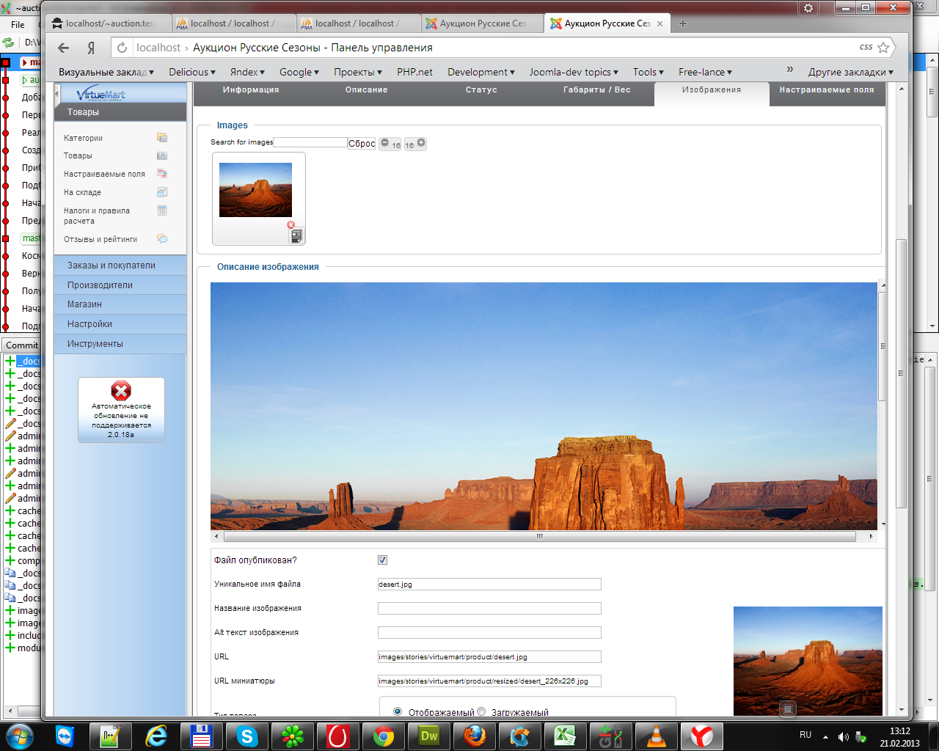

virtuemart_medias.file_title
virtuemart_medias.file_description

virtuemart_medias.file_url

virtuemart_medias.file_url_thumb

